Sheet1
02:53:01
通知
位置情報検索
予定がありません
ホーム画面 | ログイン画面 | 新規登録画面 |  | カレンダー画面 |  | カレンダー登録画面 | カレンダー更新画面

ID
パスワード
登録
新規登録はこちらから
ID
パスワード
更新
最寄り駅登録
駅名
パスワードチェック
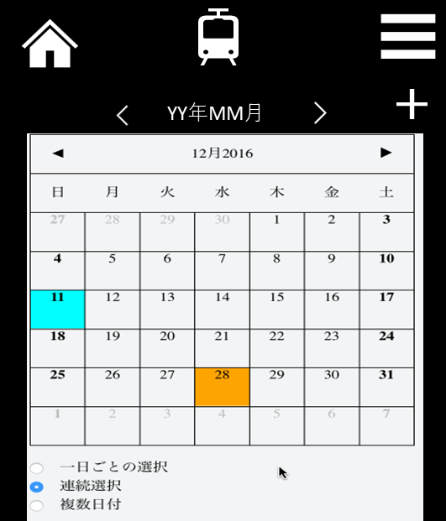
登録
キャンセル
予定を入力してください
yyyy/mm/dd
hh:mm
時間を選択してください
備考
※予定を入力してください
※時間を選択してください
更新
キャンセル
削除
予定
yyyy/mm/dd
hh:mm
時間
備考

場所

場所

スライダーをオンにしたときに色が変えられるか？
 | ログイン画面 | 新規登録画面 | 新規登録画面 |  | 最寄り駅変更画面 | 終電表示画面
02:53:01
通知
位置情報検索
予定がありません
・最寄り駅変更
・カレンダー
ログイン
パスワード
登録
新規登録はこちらから
IDかパスワードが間違っている可能性が
あります！
ログイン
パスワード
更新
最寄り駅登録
駅名
パスワードチェック
ログイン
パスワード
更新
最寄り駅登録
駅名
パスワードチェック
駅名を登録してください
ID : 000000
駅名
最寄り駅検索
※自宅で登録してください
変更する
更新
００：００
本日の終電時刻は
ホームに戻る

IDかパスワードが間違っている可能性が
あります！

 |  |  |  |  | 変更するがオンじゃないときに、色が変えられないか？

